CATÁLOGO SAT
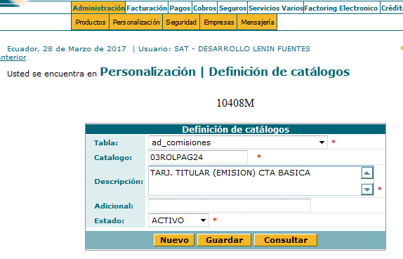
1.- Administración/Personalización/Definición de Catálogos
2.- Seleccionar Nuevo
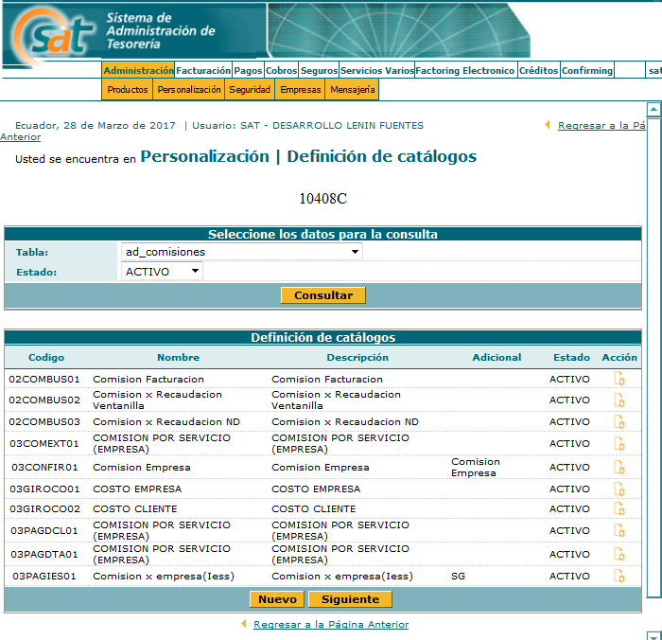

3.- Ingresar los datos del catálogo

Tabla :ad_comisiones
Catálogo | Descripción | Estado | Adicional(depende de códigos creados en tarifario)
03ROLPAG24 | TARJ. TITULAR (EMISION) CTA BASICA | ACTIVO | 26
03ROLPAG25 | TARJ. TITULAR (REPOSICION) CTA BASICA | ACTIVO | 27
03ROLPAG26 | TARJ. TITULAR (RENOVACION) CTA BASICA | ACTIVO | 28

